요구사항 정의서
요구사항 정의서
번호 | 작업명 | 작업상세 | 설명 | 비고
1 | ACME 접속 | 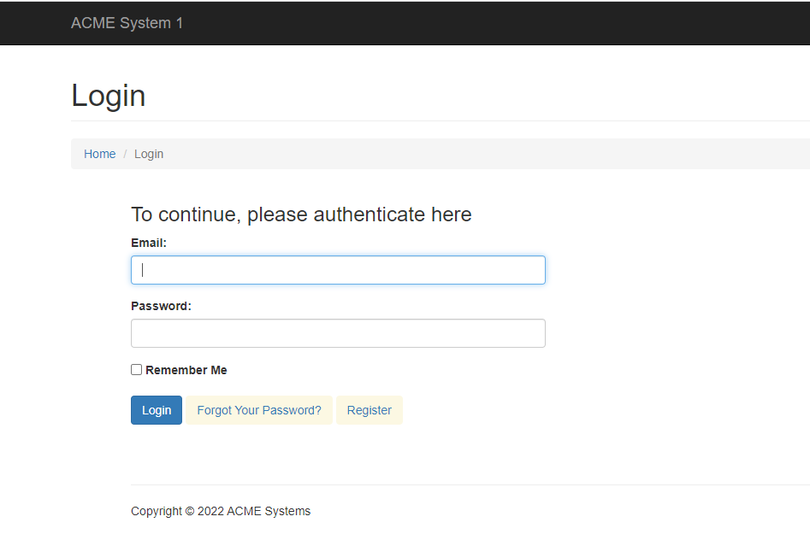 ACME 페이지 접속 | https://acme-test.uipath.com/login
2 | ACME 로그인 | 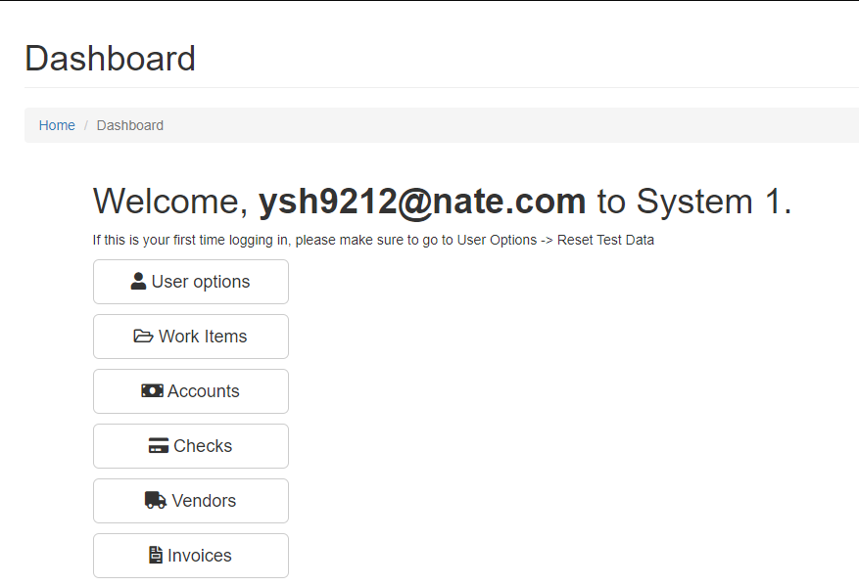 ACME 로그인
3 | 작업목록 수집 | 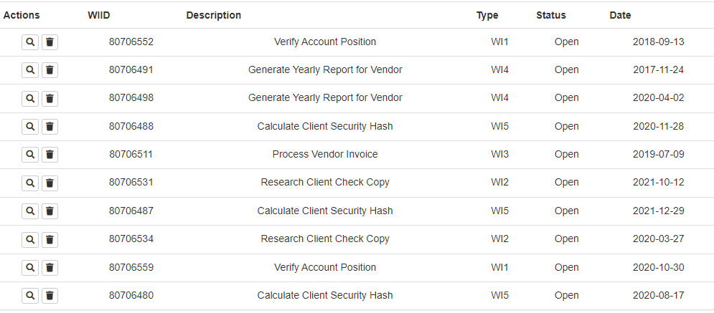 작업 목록 수집 | 전체 페이지 수집 WIID,Type,Status Type = WI5 & Status = Open
4 | 작업 목록별 상세 정보 수집 | 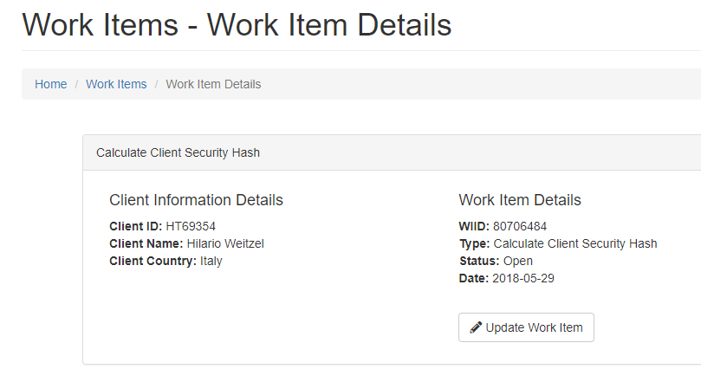 | 고객 상세 정보 수집 ex) Client ID: HT69354 Client Name: Hilario Weitzel Client Country: Italy https://acme-test.uipath.com/work-items/WIID | 수집된 작업 목록별 반복
5 | SHA1 (접속 최초 1회) |  | http://www.sha1-online.com/
6 | 상세 추출 정보 입력 및 추출 |  | 정해진 형식 Client ID-Client Name-Client Country ex) 좌측 사진 참고
7 | 해쉬값 추출 |  | 해쉬값 추출
8 | 업데이트 Work item | 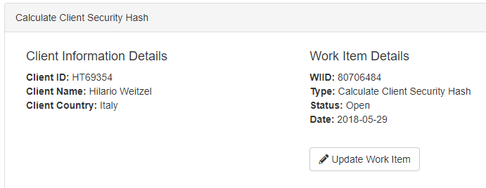 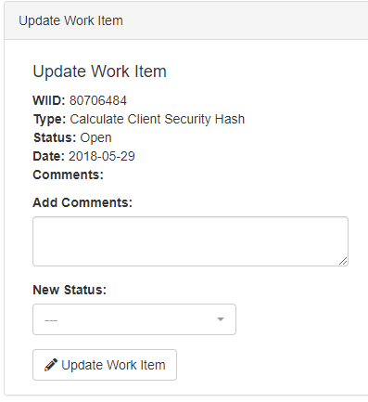 | 업데이트 work item 클릭 후 add 코멘트에 해쉬값 입력 status complete로 변경 업데이트 워크 아이템 클릭
9 | 작업종료 |  | ACME 로그아웃 후 종료 SHA1 종료
10 | 작업목록별 작업결과 작성하여 메일발송 (※ 빨리 개발하신분들은 해보세요) |  | 결과파일은 RPA_1\process\yyyyMMdd_input에 위치할것

